Dashboard
BLOCK 139

 | VERSION | 1.0.0

Chuyên Đề Phát Triển Web 1

Evidance
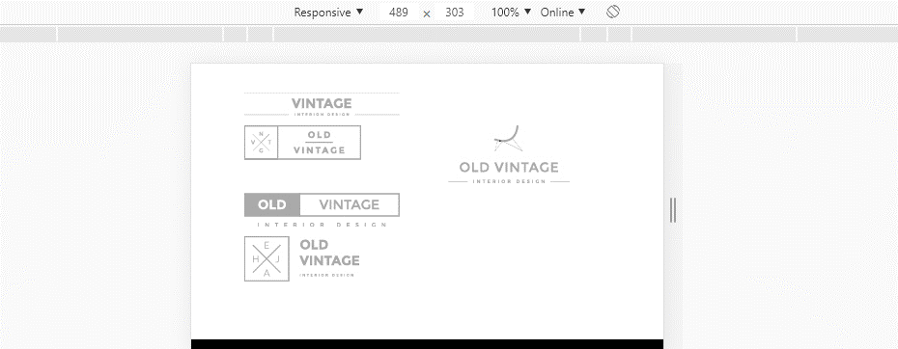
hinh 1

hình 2

hình 3

hình 4
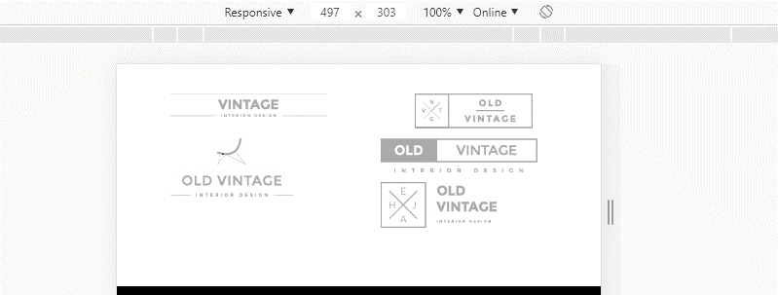

hình 5

hình 6

